Permiso de trabajo de alto ries
 |  |  | FORMATO |  |  |  |  |  | 
 |  |  | PERMISO DE TRABAJO DE ALTO RIESGO
 |  |  | Código: GH-FT-32 |  | Versión: 1 | Fecha: 19/08/2021

1. Proyecto/área
2. Fecha de expedición del permiso (dd-mm-aaaa) |  |  |  |  |  | Hora de inicio de la tarea (hh:mm)
3. Valido hasta (dd-mm-aaaa) |  |  |  |  |  | Hora de terminación de la tarea (hh:mm)

4. Nombres, apellidos e identificación de las personas involucradas en la ejecución de la tarea

 | No. | Nombres y apellidos |  |  | No de cédula |  | Firma
 | 1
 | 2
 | 3
 | 4
 | 5
 | 6
 | 7
 | 8
 | 10

5. Personal de Seguridad y salud en el trabajo

 |  | Nombre del personal SST que acompaña la tarea
 |  | No. de cédula
 |  | Firma

6. Descripción de la tarea

Describa detalladamente la tarea (paso a paso)

7. Estado de salud del personal
Descripción |  |  |  |  |  | SI | NO | Observaciones
¿Se le practicó y aprobó el examen médico ocupacional con énfasis en la tarea específica a ejecutar?
¿El personal ha consumido medicamento de las ultimas 24 horas?¿cuales?
¿El persona sufre de epilepsia, mareos o vértigos?
¿El personal sufre de miedo a las alturas o acrofobia?
¿El personal sufre de miedo a sitios cerrados o claustrofobia?
¿Cuenta con la experiencia y certificación para la tarea en específico?
¿Tiene la planilla de aportes al día es decir: EPS, ARL AFP
¿El personal se siente apto para ejecutar la tarea?
¿otros aspectos?¿cuales?

8. Trabajo seguro en alturas (Si aplica)
Escalera |  |  |  | SI | NO | ANDAMIOS |  |  |  | SI | NO
¿Tiene zapatas de seguridad? |  |  |  |  |  | ¿Se encuentra asegurado?
Peldaños y largueros en buen estado |  |  |  |  |  | ¿Los módulos están en buen estado?
Inclinación adecuada |  |  |  |  |  | Plataformas en buen estado y aseguradas
¿Se encuentra instala sobre una base firme? |  |  |  |  |  | ¿Cuenta con rodapiés?
¿La escalera está limpia, sin grasa en los peldaños? |  |  |  |  |  | Superficie o base nivelada y firme
 |  |  |  |  |  | ¿Cumple distancia mínima de 3m a líneas energizadas?
Sistema de rescate |  |  |  | SI | NO | Puntos de anclaje |  |  |  | SI | NO
Sistema de poleas |  |  |  |  |  | Los puntos de anclaje aseguran la resistencia mínima de 5.000 lb
Línea de vida
Kit de rescate |  |  |  |  |  | El resto de elementos del sistema aseguran la resistencia mínima de 5.000 lb (eslingas, mosquetones, arnés, entre otros)
Medio de comunicación disponible para notificar emergencias
Se realizo señalización del área de trabajo
Calculo de caída libre
 |  | 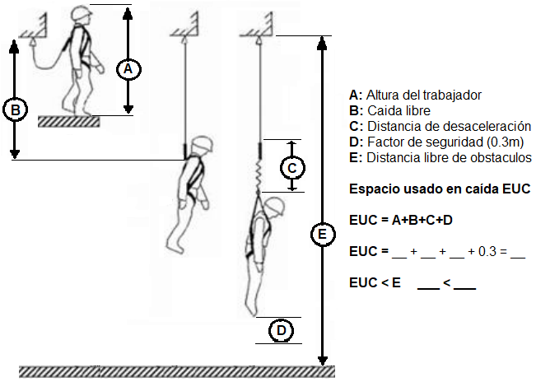

9. Espacios confinados (si aplica) |  |  |  |  |  | 10. Trabajos en caliente (si aplica)
 |  |  |  | SI | NO |  |  |  |  | SI | NO
Se realizo señalización del área de trabajo |  |  |  |  |  | Se realizo señalización del área de trabajo
Se realizo medición de gases en el área de trabajo |  |  |  |  |  | El sitio donde se ejecuta el trabajo esta libre de sustancias químicas o materiales que puedan ser combustibles o inflamables
Se cuenta con equipos de extinción de incendios
Se cuenta con supervisión y comunicación permanente desde el exterior |  |  |  |  |  | ¿Se necesita instalar divisiones para proteger y asilar las personas o equipos en las áreas vecinas?
¿Se necesita ventilación forzada?
¿Se necesita Iluminación portátil anti explosión? |  |  |  |  |  | Se cuenta con equipos de extinción de incendios
¿Se necesita arnés, línea de vida y eslinga? |  |  |  |  |  | El equipo de soldadura se encuentra en buen estado
11. Levantamiento de cargas (izaje) (si aplica)
 |  |  |  | SI | NO
Se realizo señalización del área de trabajo
Se conocen las especificaciones técnicas del equipo/material a movilizar
Se verifico que las condiciones del suelo permitan una maniobra segura
Se verifico el estado de la maquinaria disponible para realizar la labor
Los factores externos (viento, condiciones atmosféricas, entre otros) permiten realizar los trabajos con seguridad
Los equipos y maquinarias se encuentran ubicados en un lugar seguro

12. Equipos de protección personal

 |  |  | Casco de seguridad |  |  | Arnés
 |  |  | Barbuquejo |  |  | Línea de vida
 |  |  | Gafas de seguridad |  |  | Eslingas
 |  |  | Guantes |  |  | Mascarilla
 |  |  | Careta de soldar |  |  | Calzado de seguridad
 |  |  | Delantal / peto |  |  | Protección auditiva
 |  |  | Botas tipo soldador |  |  | Polainas
 |  |  | Respirador con filtro |  |  | ¿Otro?¿cual?

13. Observaciones

14. Responsables de autorizar los trabajos

 | No. | Nombres y apellidos |  |  | Cargo |  |  | Firma
 | 1 |  |  |  | Profesional especializado en SST de la Corporación o su representante
 | 2 |  |  |  | Funcionario líder del proceso o proyecto
 | 3 |  |  |  | Personal SST de la empresa contratista

